Снегокаты
Снегокаты
(8332)440-974
8(912)734-09-74
г.Киров
E-mail: zakaz@optom-company.ru
www.optom-velo.ru
www.optom-intex.ru
www.optom-sanki.ru
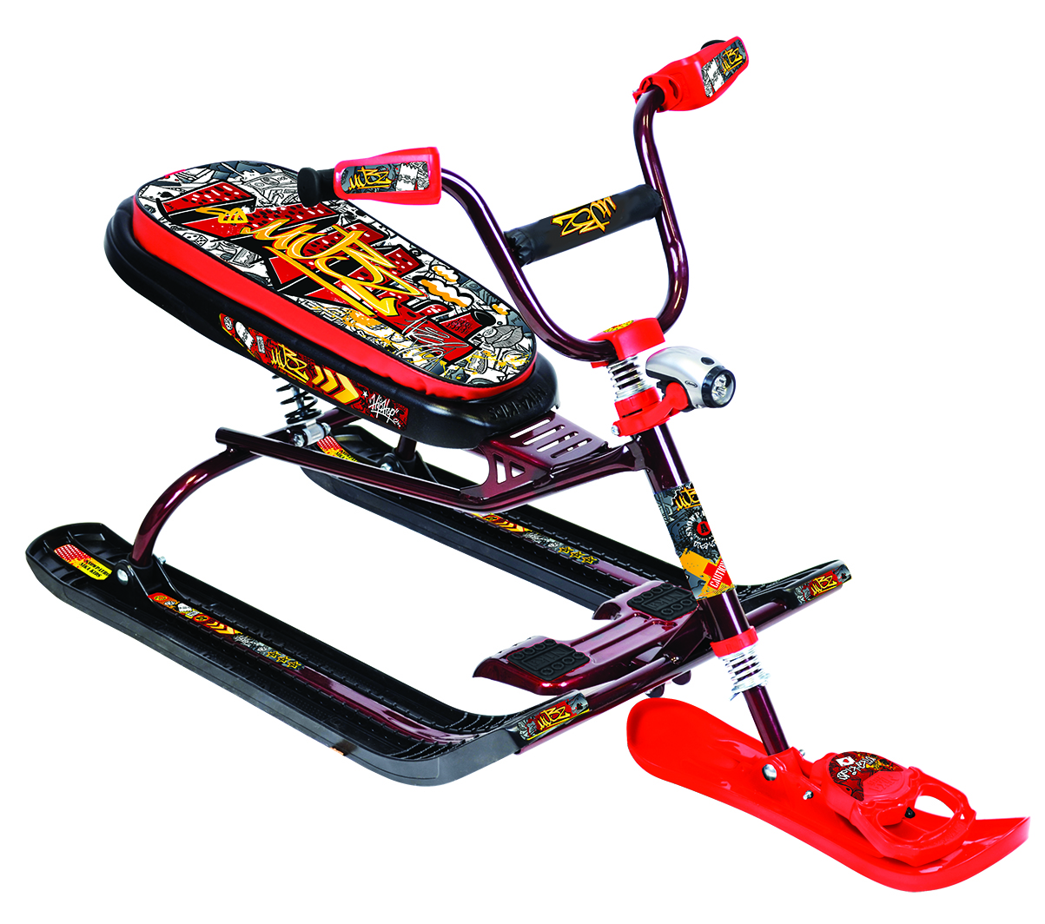 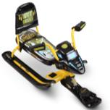
Производитель оставляет за собой право вносить в конструкцию и внешний вид изменения, не ухудшающие качества изделия.
Цена указанная в прайс-листе не является публичной офертой.
Артикул | Модель | Рисунок сиденья | Кол-во в упак. |  | Цена , руб. |  |  | Заказ | Сумма заказа | Рисунок сиденья снегоката
 |  |  |  | от 20 тыс. руб. | от 200 тыс. руб. | свыше 500 тыс. руб. | свыше 1млн. руб.
СНК/Л | 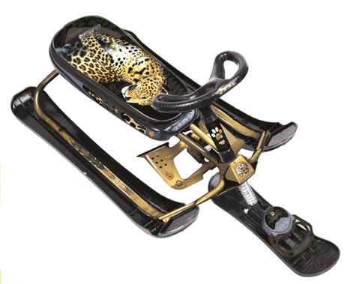 Снегокат "Ника кросс" - спортивный руль - лыжи "Twin-Tip" позволяют ехать вперед-назад - высота по сиденью 270 мм - удлиненное мягкое спортивное сиденье - размер сиденья 520х210мм - грузоподъемность до 100кг - буксировочный трос с автоматической намоткой - усиленный тормоз эффективен на обледенелых поверхностях -масса 6,8кг - комплект наклеек на снегокат в ПОДАРОК! - в разобранном виде | принт сиденья: с леопардом (золотистый каркас ) | 1 | 1666 | 1617 | 1568 | 1552 |  | 0 | 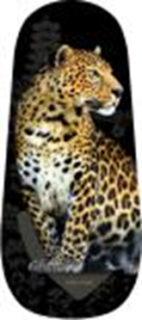 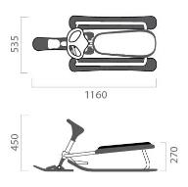
СНК | 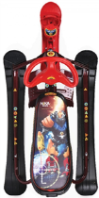 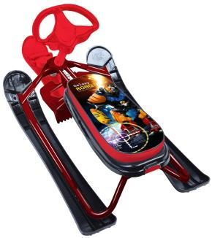 Снегокат "Ника кросс" - спортивный руль - лыжи "Twin-Tip" позволяют ехать вперед-назад - высота по сиденью 270 мм - удлиненное мягкое спортивное сиденье - размер сиденья 520х210мм - грузоподъемность до 100кг - буксировочный трос с автоматической намоткой - усиленный тормоз эффективен на обледенелых поверхностях -масса 6,8кг - комплект наклеек на снегокат в ПОДАРОК! - в разобранном виде | принт сиденья: с бабочками (белый каркас) | 1 | 1621 | 1574 | 1527 | 1511 |  | 0
 |  | принт сиденья: гонки (черный каркас) |  | 1621 | 1574 | 1527 | 1511 |  | 0
 |  | принт сиденья: winter sport (черный каркас) |  | 1621 | 1574 | 1527 | 1511 |  | 0
 |  | принт сиденья: пинк (сиреневый каркас) |  | 1621 | 1574 | 1527 | 1511 |  | 0
 |  | принт сиденья: с роботом (бордовый каркас) |  | 1621 | 1574 | 1527 | 1511 |  | 0
 |  | рисунок сиденья: с кроликом (синий каркас) |  | 1621 | 1574 | 1527 | 1511 |  | 0
 |  | рисунок сиденья: со щенком (сиреневый каркас) |  | 1621 | 1574 | 1527 | 1511 |  | 0
 |  | рисунок сиденья: с котенком (зеленый каркас) |  | 1621 | 1574 | 1527 | 1511 |  | 0
Подробнее
СНК/П |  | рисунок сиденья: с пришельцами (лимонный каркас) |  | 1621 | 1574 | 1527 | 1511 |  | 0
СНК/Х |  | принт сиденья: Nika kids hockey (красный каркас) |  | 1621 | 1574 | 1527 | 1511 |  | 0
СНК/SB |  | принт сиденья: Nika kids sportbike (бирюзовый каркас) |  | 1621 | 1574 | 1527 | 1511 |  | 0
ТС1 | 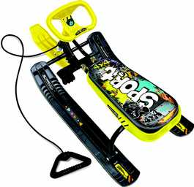 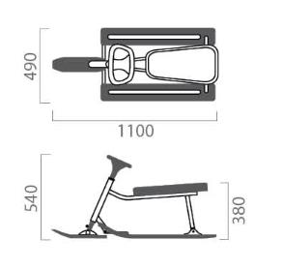 Снегокат "Тимка спорт 1" • высота по сиденью 380 мм • сиденье мягкое • размер сиденья 445х200мм • усиленный тормоз эффективен на обледенелой поверхности • грузоподъемность не более 100 кг • комплект наклеек на снегокат в ПОДАРОК! • масса 7,2кг • в разобранном виде | принт сиденья: с бабочками (белый каркас) | 2 | 1326 | 1,287 | 1,248 | 1,236 |  | 0
ТС1 |  | принт сиденья: гонки (черный каркас) |  | 1326 | 1,287 | 1,248 | 1,236 |  | 0
ТС1/С |  | принт сиденья: winter sport (черный каркас) |  | 1326 | 1,287 | 1,248 | 1,236 |  | 0
ТС1 |  | принт сиденья: пинк (сиреневый каркас) |  | 1326 | 1,287 | 1,248 | 1,236 |  | 0
ТС1 |  | рисунок сиденья: с роботом (бордовый каркас) |  | 1326 | 1,287 | 1,248 | 1,236 |  | 0
ТС1 |  | рисунок сиденья: с кроликом (синий каркас) |  | 1326 | 1,287 | 1,248 | 1,236 |  | 0
ТС1 |  | рисунок сиденья: со щенком (сиреневый каркас) |  | 1326 | 1,287 | 1,248 | 1,236 |  | 0
ТС1 |  | рисунок сиденья: с котенком (зеленый каркас) |  | 1326 | 1,287 | 1,248 | 1,236 |  | 0
ТС1 |  | рисунок сиденья: с пришельцами (лимонный каркас) |  | 1326 | 1,287 | 1,248 | 1,236 |  | 0
Подробнее
ТС1/ГЖ |  | принт сиденья: граффити желтый (черный каркас) |  | 1326 | 1,287 | 1,248 | 1,236 |  | 0
ТС1/ГК |  | принт сиденья: граффити красный (красный лак каркас) |  | 1326 | 1,287 | 1,248 | 1,236 |  | 0
ТС1/ГЗ |  | принт сиденья: граффити зеленый (зеленый лак каркас) |  | 1326 | 1,287 | 1,248 | 1,236 |  | 0
ТС1/C |  | принт сиденья: Nika kids colors (оранжевый каркас) |  | 1326 | 1,287 | 1,248 | 1,236 |  | 0
ТС1/Л |  | рисунок сиденья с лисенком (оранжевый каркас) |  | 1326 | 1,287 | 1,248 | 1,236 |  | 0
ТС1/SC |  | принт сиденья: Nika kids sportcar (красный каркас) |  | 1326 | 1,287 | 1,248 | 1,236 |  | 0
ТС1/F1 |  | принт сиденья: Nika kids F1 (желтый каркас) |  | 1326 | 1,287 | 1,248 | 1,236 |  | 0
ТС1/SB |  | принт сиденья: Nika kids sportbike (бирюзовый каркас) |  | 1326 | 1,287 | 1,248 | 1,236 |  | 0
ТС2 | 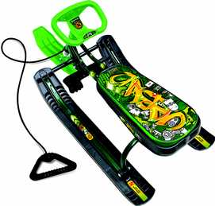 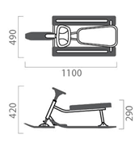 Снегокат "Тимка спорт 2" • высота по сиденью 290 мм • сиденье мягкое • размер сиденья 445х200мм • усиленный тормоз эффективен на обледенелой поверхности • грузоподъемность не более 100 кг • комплект наклеек на снегокат в ПОДАРОК! • масса 6,4кг • в разобранном виде | принт сиденья: с бабочками (белый каркас) | 2 | 1304 | 1266 | 1228 | 1215 |  | 0
ТС2 |  | принт сиденья: гонки (черный каркас) |  | 1304 | 1266 | 1228 | 1215 |  | 0
ТС2/С |  | принт сиденья: winter sport (черный каркас) |  | 1304 | 1266 | 1228 | 1215 |  | 0
ТС2 |  | принт сиденья: пинк (сиреневый каркас) |  | 1304 | 1266 | 1228 | 1215 |  | 0
ТС2 |  | рисунок сиденья: с роботом (бордовый каркас) |  | 1304 | 1266 | 1228 | 1215 |  | 0
ТС2 |  | рисунок сиденья: с кроликом (синий каркас) |  | 1304 | 1266 | 1228 | 1215 |  | 0
ТС2 |  | рисунок сиденья: со щенком (сиреневый каркас) |  | 1304 | 1266 | 1228 | 1215 |  | 0
ТС2 |  | рисунок сиденья: с котенком (зеленый каркас) |  | 1304 | 1266 | 1228 | 1215 |  | 0
Подробнее
ТС2 |  | рисунок сиденья: с пришельцами (лимонный каркас) |  | 1304 | 1266 | 1228 | 1215 |  | 0
ТС2/ГЖ |  | принт сиденья: граффити желтый (черный каркас) |  | 1304 | 1266 | 1228 | 1215 |  | 0
ТС2/ГК |  | принт сиденья: граффити красный (красный лак каркас) |  | 1304 | 1266 | 1228 | 1215 |  | 0
ТС2/ГЗ |  | принт сиденья: граффити зеленый (зеленый лак каркас) |  | 1304 | 1266 | 1228 | 1215 |  | 0
ТС2/C |  | принт сиденья: Nika kids colors (оранжевый каркас) |  | 1304 | 1266 | 1228 | 1215 |  | 0
ТС2/Л |  | рисунок сиденья с лисенком (оранжевый каркас) |  | 1304 | 1266 | 1228 | 1215 |  | 0
ТС2/SC |  | принт сиденья: Nika kids sportcar (красный каркас) |  | 1304 | 1266 | 1228 | 1215 |  | 0
ТС2/F1 |  | принт сиденья: Nika kids F1 (желтый каркас) |  | 1304 | 1266 | 1228 | 1215 |  | 0
ТС2/SB |  | принт сиденья: Nika kids sportbike (бирюзовый каркас) |  | 1304 | 1266 | 1228 | 1215 |  | 0
ТС2/Ф1 | 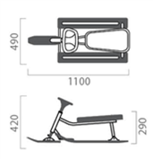 Снегокат "Тимка спорт 2" ФИКСИКИ • высота по сиденью 290 мм • сиденье мягкое • размер сиденья 445х200мм • усиленный тормоз эффективен на обледенелой поверхности • грузоподъемность не более 100 кг • комплект наклеек на снегокат в ПОДАРОК! • масса 6,4кг • в разобранном виде | (оранжевый каркас) | 2 | 1545 | 1500 | 1455 | 1440 |  | 0 | 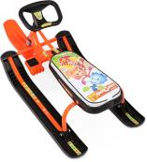
Подробнее
ТС2/Ф2 |  | (лимонный каркас) |  | 1545 | 1500 | 1455 | 1440 |  | 0 | 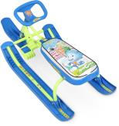
ТС4-1 | 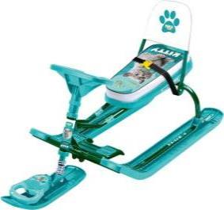 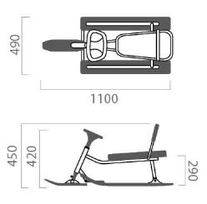 Снегокат "Тимка спорт 4-1" со спинкой - - - сварной каркас - высота по спинке 450мм - высота по сиденью 290мм - сиденье мягкое - размер сиденья 445х200мм - грузоподъемность до 100кг - буксировочный трос с автоматической намоткой - усиленный тормоз эффективен на обледенелой поверхности - складная съемная спинка - комплект наклеек на снегокат в ПОДАРОК! - масса 6,6кг - в разобранном виде | принт сиденья: с бабочками (белый каркас) | 1 | 1567 | 1521 | 1475 | 1460 |  | 0
ТС4-1 |  | принт сиденья: гонки (черный каркас) |  | 1567 | 1521 | 1475 | 1460 |  | 0
ТС4-1/С |  | принт сиденья: winter sport (черный каркас) |  | 1567 | 1521 | 1475 | 1460 |  | 0
ТС4-1 |  | принт сиденья: пинк (сиреневый каркас) |  | 1567 | 1521 | 1475 | 1460 |  | 0
ТС4-1 |  | рисунок сиденья: с роботом (бордовый каркас) |  | 1567 | 1521 | 1475 | 1460 |  | 0
ТС4-1 |  | рисунок сиденья: с кроликом (синий каркас) |  | 1567 | 1521 | 1475 | 1460 |  | 0
ТС4-1 |  | рисунок сиденья: со щенком (сиреневый каркас) |  | 1567 | 1521 | 1475 | 1460 |  | 0
Подробнее
ТС4-1 |  | рисунок сиденья: с котенком (зеленый каркас) |  | 1567 | 1521 | 1475 | 1460 |  | 0
ТС4-1 |  | рисунок сиденья: с пришельцами (лимонный каркас) |  | 1567 | 1521 | 1475 | 1460 |  | 0
ТС4-1/С |  | принт сиденья: Nika kids colors (оранжевый каркас) |  | 1567 | 1521 | 1475 | 1460 |  | 0
ТС4-1/Л |  | рисунок сиденья с лисенком (оранжевый каркас) |  | 1567 | 1521 | 1475 | 1460 |  | 0
ТС4-1/SC |  | принт сиденья: Nika kids sportcar (красный каркас) |  | 1567 | 1521 | 1475 | 1460 |  | 0
ТС4-1/F1 |  | принт сиденья: Nika kids F1 (желтый каркас) |  | 1567 | 1521 | 1475 | 1460 |  | 0
ТС4-1/Ф1 | 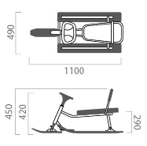 Снегокат "Тимка спорт 4-1" ФИКСИКИ • высота по сиденью 290 мм • сиденье мягкое • размер сиденья 445х200мм • усиленный тормоз эффективен на обледенелой поверхности • грузоподъемность не более 100 кг • комплект наклеек на снегокат в ПОДАРОК! • масса 6,4кг • в разобранном виде | (оранжевый каркас) | 1 | 1852 | 1798 | 1744 | 1726 |  | 0 | 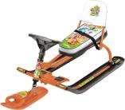
Подробнее
ТС4-1/Ф2 |  | (лимонный каркас) |  | 1852 | 1798 | 1744 | 1726 |  | 0 | 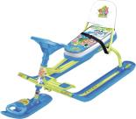
ТС5 | 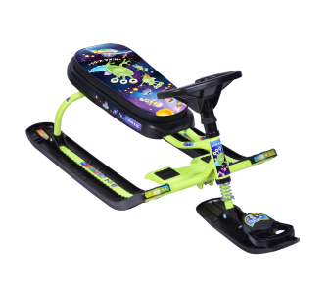 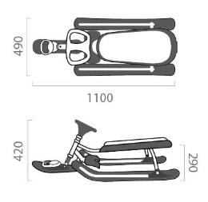 Снегокат "Тимка спорт 5" - сварной каркас - высота по сиденью 290мм -сиденье мягкое удлиненное -размерсиденья 520х210мм - грузоподъемность до 100кг - буксировочный трос с автоматической намоткой - усиленный тормоз эффективен на обледенелой поверхности - комплект наклеек на снегокат в ПОДАРОК! -масса 6,8 кг - в разобранном виде | рисунок сиденья: с роботом (бордовый каркас) | 1 | 1534 | 1489 | 1444 | 1429 |  | 0
ТС5 |  | принт сиденья: гонки (черный каркас) |  | 1534 | 1489 | 1444 | 1429 |  | 0
ТС5 |  | принт сиденья: пинк (сиреневый каркас) |  | 1534 | 1489 | 1444 | 1429 |  | 0
ТС5 |  | принт сиденья: winter sport (черный каркас) |  | 1534 | 1489 | 1444 | 1429 |  | 0
ТС5 |  | рисунок сиденья: с кроликом (синий каркас) |  | 1534 | 1489 | 1444 | 1429 |  | 0
ТС5 |  | рисунок сиденья: со щенком (сиреневый каркас) |  | 1534 | 1489 | 1444 | 1429 |  | 0
ТС5 |  | рисунок сиденья: с котенком (зеленый каркас) |  | 1534 | 1489 | 1444 | 1429 |  | 0
Подробнее
ТС5 |  | рисунок сиденья: с пришельцами (лимонный каркас) |  | 1534 | 1489 | 1444 | 1429 |  | 0
ТС5/ГЖ |  | принт сиденья: граффити желтый (черный каркас) |  | 1534 | 1489 | 1444 | 1429 |  | 0
ТС5/ГК |  | принт сиденья: граффити красный (красный лак каркас) |  | 1534 | 1489 | 1444 | 1429 |  | 0
ТС5/ГЗ |  | принт сиденья: граффити зеленый (зеленый лак каркас) |  | 1534 | 1489 | 1444 | 1429 |  | 0
ТС5/Л |  | рисунок сиденья с лисенком (оранжевый каркас) |  | 1534 | 1489 | 1444 | 1429 |  | 0
ТС5/Х |  | принт сиденья: Nika kids hockey (красный каркас) |  | 1534 | 1489 | 1444 | 1429 |  | 0
ТС5/SB |  | принт сиденья: Nika kids sportbike (бирюзовый каркас) |  | 1534 | 1489 | 1444 | 1429 |  | 0
ТС6 | 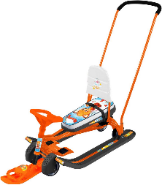 Снегокат "Тимка спорт 6" со спинкой и с механизмом выдвижных колесных шасси Предназначен для перевозки детей от 4 до 7 лет по плотному снегу или льду, катанию с горок. Имеет сварную конструкцию из стальных труб, пластмассовые лыжи и мягкое сиденье с рисунком. Буксировочный трос с автоматической намоткой. Съёмная родительская ручка. Усиленный тормоз эффективен на обледенелой поверхности. Комплект наклеек на снегокат в подарок! Длинна (без ручки), мм 1100 Ширина, мм 490 Высота (положение на лыжах), мм по рулю 420/ по спинук 590 Высота по сиденью(положение на лыжах), мм 280 Высота до ручки толкателя, мм 920 Ширина колеи (по оси лыж), мм 370 Размер сиденья (ДхШ), мм 445х200 Грузоподъемность в положении на лыжах (не более, кг) 100 Грузоподъемность в положении на колесах(не более, кг) 25 Масса (без ручки), кг 9,3 | принт сиденья: с бабочками (белый каркас) | 1 | 2770 | 2690 | 2609 | 2582 |  | 0
ТС6 |  | принт сиденья: гонки (черный каркас) |  | 2770 | 2690 | 2609 | 2582 |  | 0
ТС6 |  | принт сиденья: winter sport (черный каркас) |  | 2770 | 2690 | 2609 | 2582 |  | 0
ТС6 |  | принт сиденья: граффити желтый (черный каркас) |  | 2770 | 2690 | 2609 | 2582 |  | 0
ТС6 |  | принт сиденья: граффити красный (красный лак каркас) |  | 2770 | 2690 | 2609 | 2582 |  | 0
ТС6 |  | принт сиденья: граффити зеленый (зеленый лак каркас) |  | 2770 | 2690 | 2609 | 2582 |  | 0
ТС6 |  | рисунок сиденья: с пришельцами (лимонный каркас) |  | 2770 | 2690 | 2609 | 2582 |  | 0
ТС6 |  | рисунок сиденья с лисенком (оранжевый каркас) |  | 2770 | 2690 | 2609 | 2582 |  | 0
СНД1 | 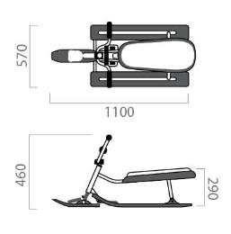 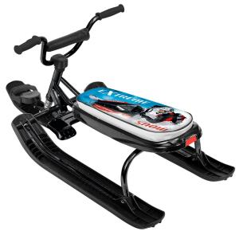 Снегокат "Ника джамп" - велоруль - высота по сиденью 290 мм - удлиненное мягкое спортивное сиденье -размер сиденья 520х210мм - грузоподъемность до 100 кг - буксировочный трос с автоматической намоткой - усиленный тормоз эффективен на обледенелых поверхностях - масса 7кг - комплект наклеек на снегокат в ПОДАРОК! - в разобранном виде | принт сиденья: гонки (черный каркас) | 1 | 1644 | 1,596 | 1,548 | 1,532 |  | 0
 |  | принт сиденья: winter sport (черный каркас) |  | 1644 | 1,596 | 1,548 | 1,532 |  | 0
 |  | принт сиденья: пинк (сиреневый каркас) |  | 1644 | 1,596 | 1,548 | 1,532 |  | 0
 |  | рисунок сиденья: с роботом (бордовый каркас) |  | 1644 | 1,596 | 1,548 | 1,532 |  | 0
СНД1/П |  | рисунок сиденья: с пришельцами (лимонный каркас) |  | 1644 | 1,596 | 1,548 | 1,532 |  | 0
СНД1/ГЖ |  | принт сиденья: граффити желтый (черный каркас) |  | 1644 | 1,596 | 1,548 | 1,532 |  | 0
СНД1/ГК |  | принт сиденья: граффити красный (красный лак каркас) |  | 1644 | 1,596 | 1,548 | 1,532 |  | 0
Подробнее
СНД1/ГЗ |  | принт сиденья: граффити зеленый (зеленый лак каркас) |  | 1644 | 1,596 | 1,548 | 1,532 |  | 0
СНД1/Л |  | рисунок сиденья с лисенком (оранжевый каркас) |  | 1644 | 1,596 | 1,548 | 1,532 |  | 0
СНД1/Х |  | принт сиденья: Nika kids hockey (красный каркас) |  | 1644 | 1,596 | 1,548 | 1,532 |  | 0
СНД1/SB |  | принт сиденья: Nika kids sportbike (бирюзовый каркас) |  | 1644 | 1,596 | 1,548 | 1,532 |  | 0
СНД-2 | 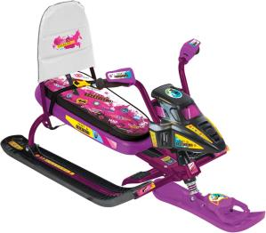 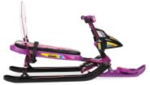 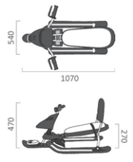 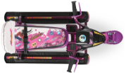 Снегокат "Snowpatrol" -велоруль - высота по сиденью 270 мм - удлиненное мягкое спортивное сиденье - размер сиденья 520х210мм - грузоподъемность не более 100кг - буксировочный трос с автоматической намоткой - улучшенный широкий тормоз эффективен на обледенелых поверхностях - масса 7,6кг - съемные детали позволяют изменить внешний вид снегоката от сказочного звездолета до гоночного байка - комплект наклеек на снегокат в ПОДАРОК! - в разобранном виде | рисунок сиденья: с роботом (бордовый каркас) | 1 | 2104 | 2043 | 1982 | 1961 |  | 0
СНД-2 |  | принт сиденья: гонки (черный каркас) |  | 2104 | 2043 | 1982 | 1961 |  | 0
СНД-2 |  | принт сиденья: пинк (сиреневый каркас) |  | 2104 | 2043 | 1982 | 1961 |  | 0
СНД-2 |  | рисунок сиденья: с пришельцами (черный каркас) |  | 2104 | 2043 | 1982 | 1961 |  | 0
Подробнее
СНД-2 /ГЖ |  | принт сиденья: граффити желтый (черный каркас) |  | 2104 | 2043 | 1982 | 1961 |  | 0
СНД-2 /ГЗ |  | принт сиденья: граффити зеленый (зеленый лак каркас) |  | 2104 | 2043 | 1982 | 1961 |  | 0
СНД-2 /SP1 |  | принт сиденья: Snowpatrol 1 (желтый каркас) |  | 2104 | 2043 | 1982 | 1961 |  | 0
СНД-3 | 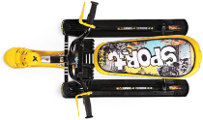 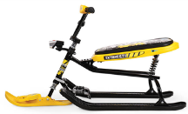 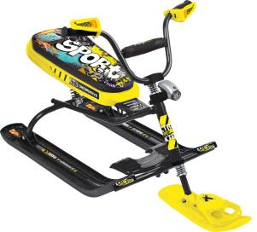 Снегокат "Snowdrive" - велоруль - фонарик на каркасе позволяет освещать дорогу в темное время суток - система амортизации обеспечит комфортную поездку по крутым горкам и неровным поверхностям - высота по сиденью 400 мм - удлиненное мягкое спортивное сиденье - размер сиденья 520х210мм - грузоподъемность не более 100кг - буксировочный трос с автоматической намоткой - улучшенный широкий тормоз эффективен на обледенелых поверхностях - масса 8,5кг - комплект наклеек на снегокат в ПОДАРОК! - в разобранном виде | рисунок сиденья: с роботом (бордовый каркас) | 1 | 2356 | 2287 | 2218 | 2196 |  | 0
СНД-3 |  | принт сиденья: гонки (черный каркас) |  | 2356 | 2287 | 2218 | 2196 |  | 0
СНД-3 |  | принт сиденья: пинк (сиреневый каркас) |  | 2356 | 2287 | 2218 | 2196 |  | 0
СНД-3 |  | принт сиденья: winter sport (черный каркас) |  | 2356 | 2287 | 2218 | 2196 |  | 0
СНД-3 /ГЖ |  | принт сиденья: граффити желтый (черный каркас) |  | 2356 | 2287 | 2218 | 2196 |  | 0
СНД-3 /ГК |  | принт сиденья: граффити красный (красный лак каркас) |  | 2356 | 2287 | 2218 | 2196 |  | 0
Подробнее
СНД-3 /ГЗ |  | принт сиденья: граффити зеленый (зеленый лак каркас) |  | 2356 | 2287 | 2218 | 2196 |  | 0
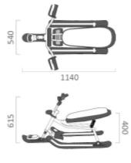
СНД-3 /SD1 |  | принт сиденья: Snowdrive1 (бирюзовый каркас) |  | 2356 | 2287 | 2218 | 2196 |  | 0
СНД-3 /SD2 |  | принт сиденья: Snowdrive2 (красный каркас) |  | 2356 | 2287 | 2218 | 2196 |  | 0
СНД-3 /M |  | принт сиденья: Nika kids military (каркас хром) |  | 2356 | 2287 | 2218 | 2196 |  | 0
 |  |  |  |  |  |  | Всего | 0 | 0

